상품제안서
로네펠트TEA(48p) | 상품코드: F03506

 |  |  |  |  |  |  | 02-412-0044 | www.easy1.co.kr
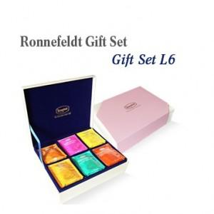

【상세/제작정보】 | 실크 1도 인쇄 및 선물포장 포함 쇼핑백 별도 + 1,500원 추가

【인쇄/포장옵션】 | 실크 / 포장지포장

【공급단가】 | 수량 | 20~ | 50~ | 100~ | 500~ | 1,000~
*VAT별도 | 단가 | 42,960원 | 41,360원 | 39,770원 | 38,180원 | 37,230원

【상품 URL】 | https://dev.easy1.co.kr:443/src/goods_detail.php?gdno=3506

